Sheet1
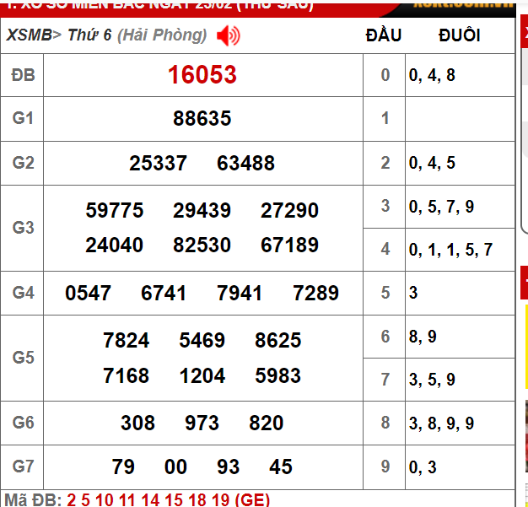

Đầu hôm trước về >= 4 số thì bỏ k đánh

Sheet2
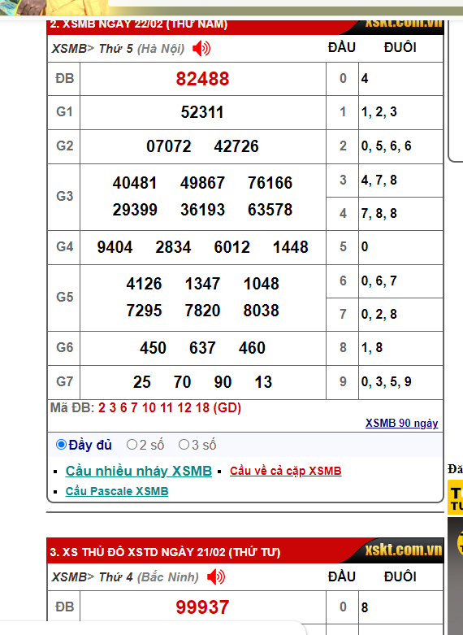

Hôm trước về đầu 9 thì hôm sau bỏ k đánh đầu 9

